титул
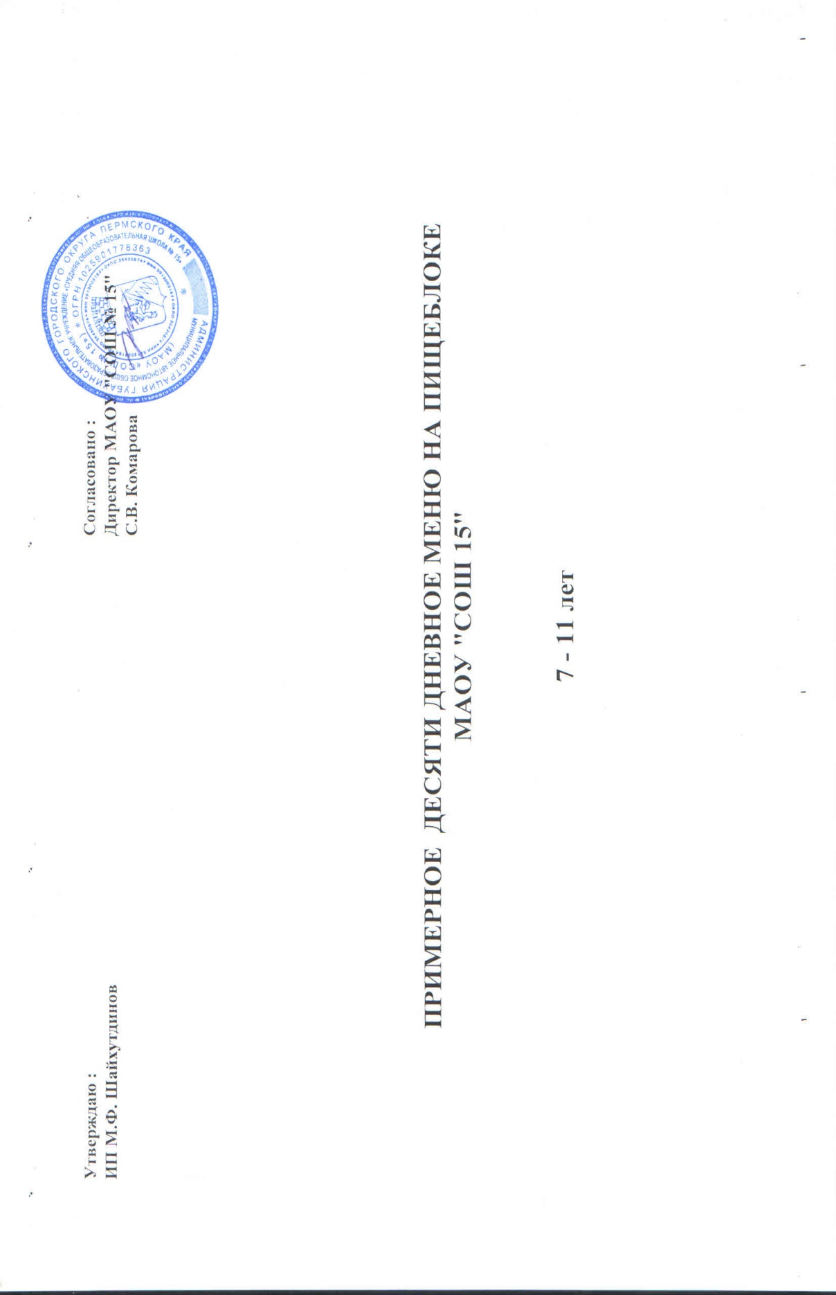
Утверждаю : |  | Согласовано :
ИП М.Ф. Шахутдинов |  | Директор МАОУ "СОШ №15"
 |  | С.В. Комарова

 | ПРИМЕРНОЕ ДЕСЯТИ ДНЕВНОЕ МЕНЮ НА ПИЩЕБЛОКЕ
 | МАОУ "СОШ 15"

 | 7-11 лет

